상품제안서
바블로브 인피니티 보온보냉 대용량빨대 316고급스텐텀블러 1090ml+쇼핑백 | 상품코드: S44111

 |  |  |  |  |  |  | 02-713-8555 | www.synergygift.co.kr
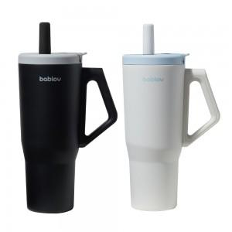 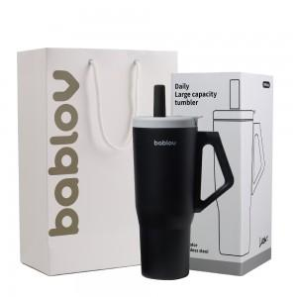 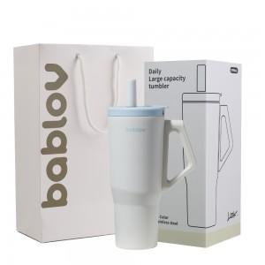

【상세/제작정보】 | <span style="font-size: 12pt;">제품기능 : 보온보냉 316 고급 스테인레스 텀블러</span><br><span style="font-size: 12pt;">인쇄사이즈 : 50x40mm</span><br>

【인쇄/포장옵션】 | 실크 / 포장불가능

【공급단가】 | 수량 | 50~ | 100~ | 300~ | 1,000~ | 3,000~
*VAT별도 | 블랙 | 26,400원 | 25,800원 | 24,700원 | 23,700원 | 23,300원
 | 화이트 | 26,400원 | 25,800원 | 24,700원 | 23,700원 | 23,300원

【상품 URL】 | https://www.synergygift.co.kr:443/src/goods_detail.php?gdno=44111

